작성방법
선별장 자원관리도우미 희망근무지 작성방법

1. 희망근무지 (시·도) 시트 클릭
2. 선별장 소재지, 선별장명 확인 후 "재활용품 품질개선 지원사업 참여 신청서(선별장용)" 희망근무지에 기재
※ 신청하시는 선별장의 작업환경이 열악할 수 있으니 선별장에 대한 현황을 파악(유튜브, 선별장 통화 등)하시고 신청하여 주시기 바랍니다.
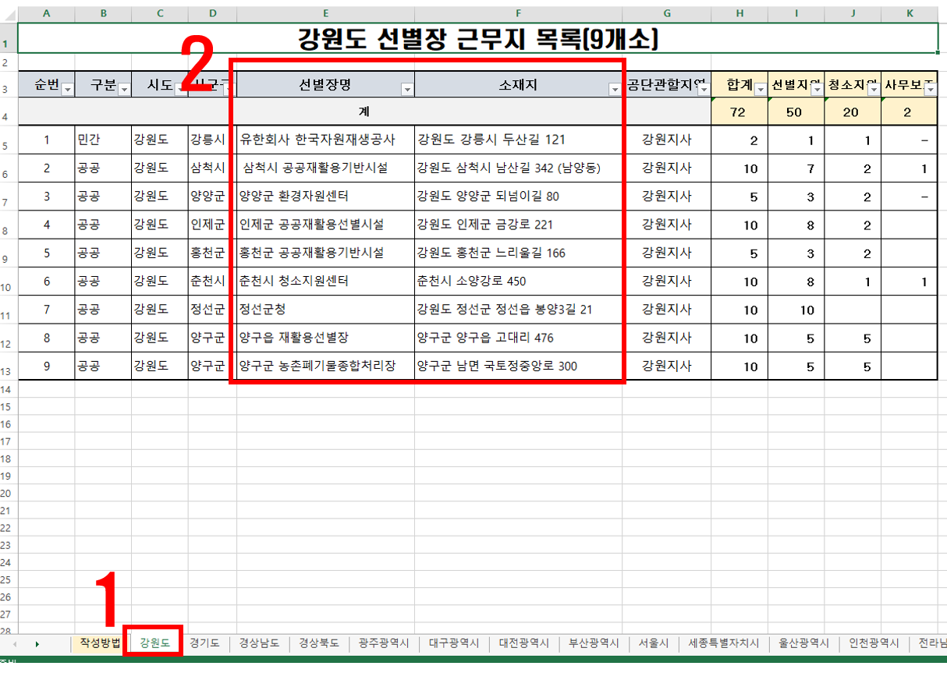 ex)
3

